TBN
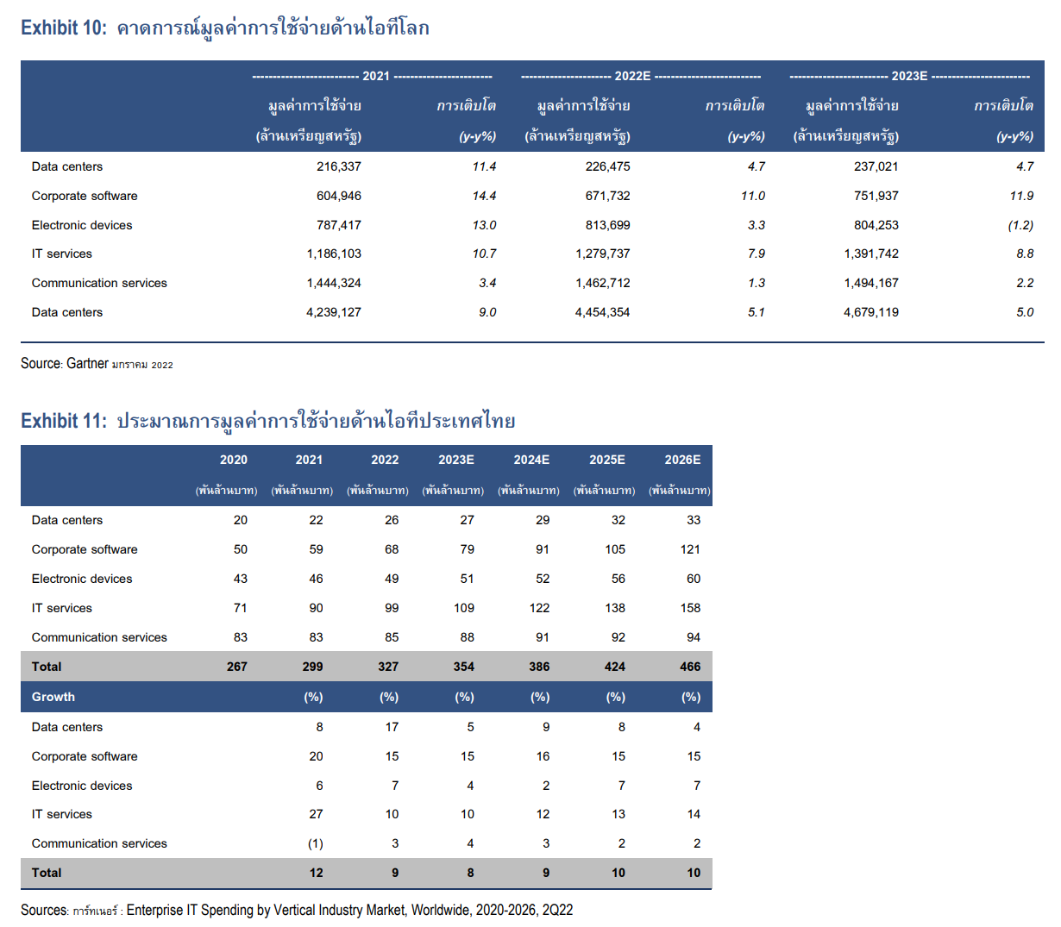
Description |  | Data |  | Score | Note
Business Model |  |  |  |  | 50 Pts.
สินค้า / บริการ | ประเภทธุรกิจ | Services |  | 4 | Services & Trading is Great
 | ประเภทสินค้า | Semi-Durable |  | 4 | FMCG is Great
 | Commodity | No |  | 2 | Commodity is fluctuate
ลูกค้า | B2B / B2C / B2B2C | B2B |  | 2 | B2C is Great
รายได้ | Recurring/Non-Recurring | Recurring |  | 8 | Recurring is Great
 | Cash / Credit | Credit |  | 2 | Cash is Great
ช่องทางการขาย | Own Branches / Distributors / Company | Company |  | 2 | Own is Great
ตลาด | ขนาดตลาด (ลบ.) | 13,600 |  |  | > 10,000 is Good, > 100,000 is Great
 | เติบโต (%) | 15.0% |  |  | > 3% is Good, > 8% is Great
 | ส่วนแบ่งตลาด (%) | 4% |  | - | Leader (> 30% is Good, >50% Is Great)
 | จำนวนคู่แข่ง (นัยยะสำคัญ) | 5 |  |  | > 6 = High
5-Forces Model |  |  |  |  | 50 Pts.
อำนาจการต่อรองของลูกค้า Supplier (เน้นที่ impact on revenues) | ปริมาณลูกค้า | Medium | Medium | 2 | Many - Few | ต้องบริษัทขนาดใหญ่
 | ปริมาณ หรือ มูลค่า ที่ซื้อต่อครั้ง | Many | High | 1 | Few - Many
 | Switching Cost | High | Low | 2 | High - Low
อำนาจการต่อรองของ Supplier (เน้นที่ impact on cost) | จำนวน Supplier | Few | High | 2 | Many - Few (ถ้าสัมปทานจะ few)
 | ขนาด Supplier | Big | High | 1 | Small - Big (ถ้าสัมปทานจะ Big)
 | Switching Cost | High | High | 1 | Low - High
ภัยจากการแข่งขันในอุตสาหกรรม | จำนวนคู่แข่ง (นัยยะสำคัญ) | Medium | Medium | 1 | Few - Many (> 6 = Many)
 | ขนาดกิจการของคู่แข่ง | Big | High | 1 | Smaller - Bigger
 | ขนาดตลาด | Medium | Medium | 1 | Big - Small (100,000+ MB, 10,000+ MB, 1,000+ MB)
 | การเติบโตตลาด | High | Low | 3 | High - Low (8%+, 3%+, 0%+/-)
ภัยจากสินค้าทดแทน | ความสมบูรณ์ในการทดแทน | Medium | Medium | 2 | Low - High
 | ระดับราคาของสินค้าทดแทน | High | Low | 3 | High - Low
 | Technology (Disruption) | Medium | Medium | 2 | Low - High | Generative AI
ภัยจากคู่แข่งรายใหม่ | การประหยัดต่อขนาด (Supply-side economies of scale) | Medium | Medium | 1 | High - Low
 | Brand Loyalty and Network Effects (Demand-side benefits of scale) | Medium | Medium | 1 | High - Low
 | Capital or Resource requirements | Low | High | - | High - Low
 | ความเชี่ยวชาญ ประสบการณ์ | High | Low | 2 | High - Low
 | นโยบายภาครัฐ | Open | High | - | Limit - Open

Total |  |  |  | 50 | > 80% is Super | > 70% is Great | > 60% is Good

กรอก หรือ เลือกเฉพาะช่องสีเหลืองเท่านั้น !!!

